상품제안서
클레인 OTG C타입 USB 2.0 메모리(16GB~128GB) | 상품코드: S40442

 |  |  |  |  |  |  | 02-713-8555 | www.synergygift.co.kr
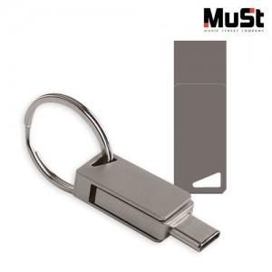

【상세/제작정보】

【인쇄/포장옵션】 | 레이저 / 포장지포장

【공급단가】 | 수량 | 100~ | 300~ | 500~ | 1,000~ | 3,000~
*VAT별도 | 16GB | 5,000원 | 4,880원 | 4,680원 | 4,560원 | 4,440원
 | 32GB | 5,790원 | 5,650원 | 5,420원 | 5,280원 | 5,140원
 | 64GB | 6,470원 | 6,320원 | 6,060원 | 5,900원 | 5,750원
 | 128GB | 10,340원 | 10,090원 | 9,670원 | 9,430원 | 9,180원

【상품 URL】 | https://www.synergygift.co.kr:443/src/goods_detail.php?gdno=40442

